Datos y resultados
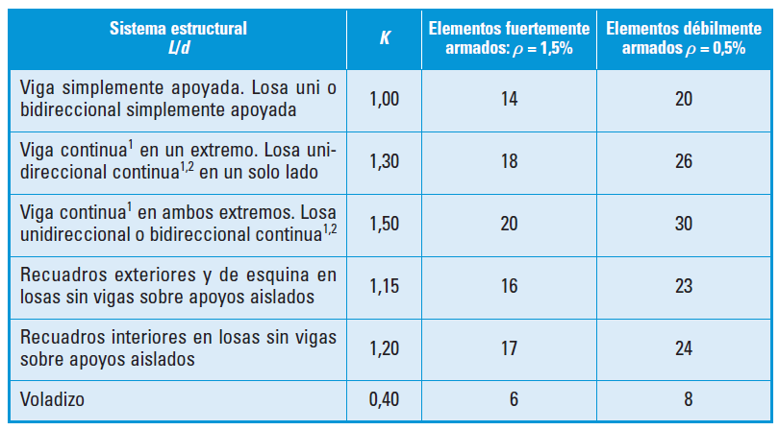
Coeficiente K según vinculación exterior (tabla) | 1
Resistencia característica hormigón a compresión fck | 30 | [MPa]
Resistencia característica acero fyk | 500 | [MPa]
Area sección de hormigón Ac | 165000 | [mm2]
Area real acero arm. longitudinal traccionado As | 800 | [mm2]
Area real acero arm. longitudinal comprimido As' | 300 | [mm2]
Area necesaria acero arm. longitudinal traccionado As | 800 | [mm2]
Area necesaria acero arm. longitudinal comprimido As' | 300 | [mm2]
Luz de la viga | 8 | [m]

Esbeltez L/d | 21.10
Canto útil mayor o igual a | 0.38 | [m]

